견적서(부가세별도)
去來明細書
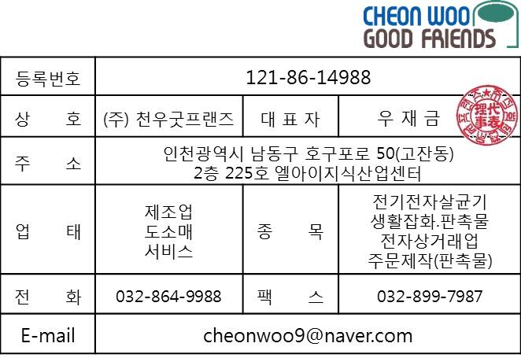

수 신 |  | 비즈폼 기프트
담 당부서
담 당 자
전 화 |  | 1899-1835
날 짜 |  | 2021.04.07
E - mail |  | gift@bizforms.co.kr
아래와 같이 견적 합니다.
견적금액 |  | 일금 이만이천일백일십원 정 |  |  |  |  | ₩22,110
No | 품 목 |  | 단위 | 수량 | 단가 | 공급가 | 부가세 | 합계
1 | 무드조명 고속충전기 (UMWHL10) |  | EA | 1 | 17,600 | 17,600 | 1,760 | 19,360
2 | 배송료 |  | BOA | 1 | 2,500 | 2,500 | 250 | 2,750
3 | 로젠: 995-0987-0305 |  |  |  |  | 0 | 0 | -
4 |  |  |  |  |  | 0 | 0 | -
5
6
7
8
9
10
11
12
13
14
15
 | 기업은행 011-316-0318 |  |  |  | 0 | 0 | 0 | 0
註 | 합 계 |  |  | - | 20,100 | 20,100 | 2,010 | 22,110

